List1
 | MJESEČNI FOND SATI ZA |  |  | 2023 | GODINU
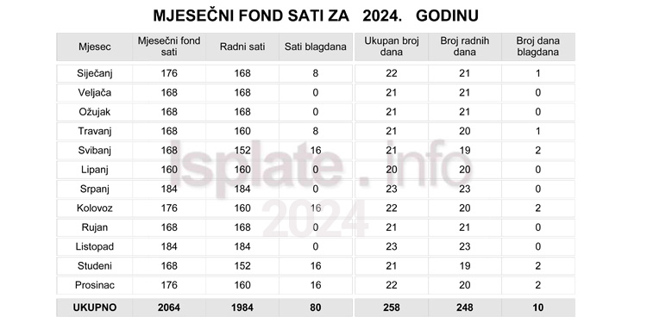
MJESEC | 8 SATI TJEDNO |  |  |  | 7+5 SATI TJEDNO
 | DANI | SATI | RADNO | PRAZNIK | DANI | SATI | RADNO | PRAZNIK
SIJEČANJ | 22 | 176 | 168 | 8 | 26 | 174 | 167 | 7
VELJAČA | 20 | 160 | 160 | 0 | 24 | 160 | 160 | 0
OŽUJAK | 23 | 184 | 184 | 0 | 27 | 181 | 181 | 0
TRAVANJ | 20 | 160 | 152 | 8 | 25 | 165 | 158 | 7
SVIBANJ | 23 | 184 | 168 | 16 | 27 | 181 | 167 | 14
LIPANJ | 22 | 176 | 160 | 16 | 26 | 174 | 160 | 14
SRPANJ | 21 | 168 | 168 | 0 | 26 | 172 | 172 | 0
KOLOVOZ | 23 | 184 | 176 | 8 | 27 | 181 | 169 | 12
RUJAN | 21 | 168 | 168 | 0 | 26 | 172 | 172 | 0
LISTOPAD | 22 | 176 | 176 | 0 | 26 | 174 | 174 | 0
STUDENI | 22 | 176 | 168 | 8 | 26 | 174 | 162 | 12
PROSINAC | 21 | 168 | 152 | 16 | 26 | 172 | 158 | 14
UKUPNO | 260 | 2080 | 2000 | 80 | 312 | 2080 | 2000 | 80

